Sheet1
Encontre a Região e o Ano onde e quando o crescimento foi maior. Fórmula de crescimento = (Vendas em um ano - Vendas no ano anterior)/Vendas no ano anterior O crescimento está dentro da região. Portanto, o crescimento será 0 para o primeiro ano em uma região.
Region | Year | Sales | Answer Expected
N | 2011 | 76000 | Region | Year
E | 2011 | 89000 | S | 2012
W | 2011 | 25000
S | 2011 | 41000
C | 2012 | 30000
N | 2012 | 80000
E | 2012 | 76000
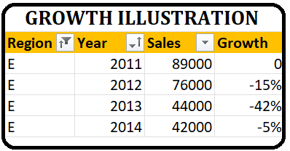
W | 2012 | 27000
S | 2012 | 68000
C | 2013 | 44000
N | 2013 | 13000
E | 2013 | 44000
W | 2013 | 30000
S | 2013 | 70000
E | 2014 | 42000
W | 2014 | 38000

